記録証
1 | 2 | 3 | 4 | 5 | 6 | 7 | 8 | 9 | 10 | 11 | 12 | 13 | 14 | 15 | 16 | 17 | 18 | 19 | 20

 |  |  |  |  |  |  |  |  |  |  |  |  |  |  |  |  |  |  |  | 年 組 番
 |  |  |  |  |  |  |  |  |  |  |  |  |  |  |  |  |  |  |  | 握力 ｋｇ 上体起こし 回 長座体前屈 cm
新体力テスト 記録証

 |  |  |  |  |  |  |  |  |  |  |  |  |  |  |  |  |  |  |  | 反復横とび 点 20mシャトルラン 回 50m走 秒

 |  |  |  |  |  |  |  |  |  |  |  |  |  |  |  |  |  |  |  | 立ち幅とび cm ソフトボール投げ m

握力 ｋｇ 上体起こし 回 長座体前屈 cm

反復横とび 点 20mシャトルラン 回 50m走 秒

立ち幅とび cm ソフトボール投げ m

年 組 番

よくがんばりました。
来年は、記録更新をめざしましょう。

A級表彰状印刷
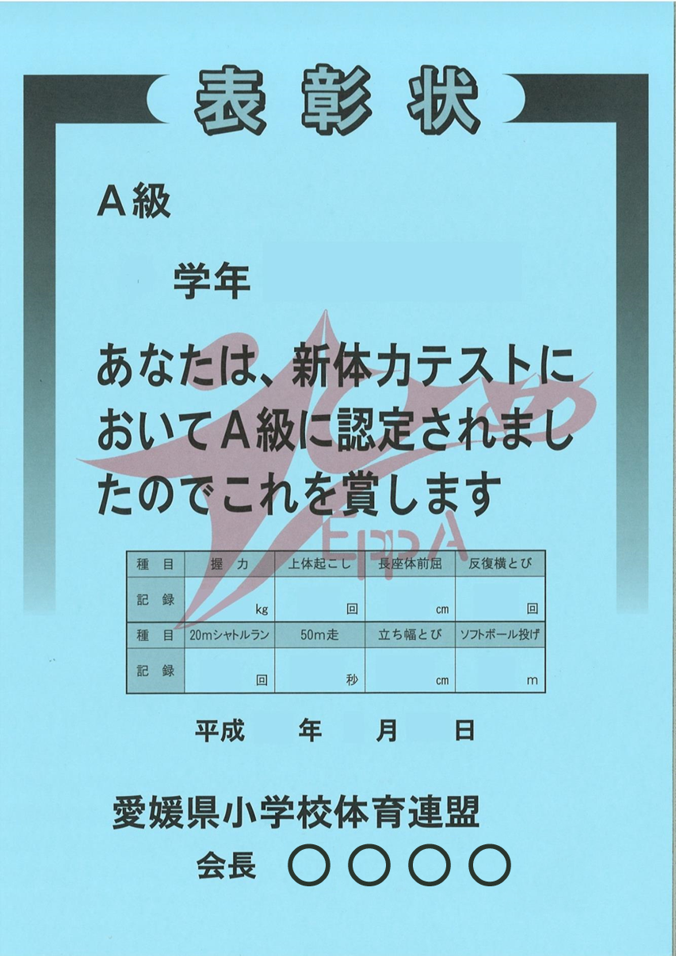
1 | 2 | 3 | 4 | 5 | 6 | 7 | 8 | 9 | 10 | 11 | 12 | 13 | 14 | 15 | 16 | 17 | 18 | 19 | 20 | 21 | 22 | 23 | 24 | 25 | 26 | 27 | 28 | 29 | 30 | 31 | 32 | 33 | 34 | 35 | 36 | 37 | 38 | 39 | 40 | 41 | 42 | 43 | 44 | 45
 |  |  |  |  |  |  |  |  |  |  |  |  |  |  |  |  |  |  |  |  |  |  |  |  |  |  |  |  |  |  |  |  |  |  |  |  |  |  |  |  |  |  |  | 2
 |  |  |  |  |  |  |  |  |  |  |  |  |  |  |  |  |  |  |  |  |  |  |  |  |  |  |  |  |  |  |  |  |  |  |  |  |  |  |  |  |  |  |  | 愛媛 伊予
 |  |  |  |  |  |  |  |  |  |  |  |  |  |  |  |  |  |  |  |  |  |  |  |  |  |  |  |  |  |  |  |  |  |  |  |  |  |  |  |  |  |  |  | 50
 |  |  |  |  |  |  |  |  |  |  |  |  |  |  |  |  |  |  |  |  |  |  |  |  |  |  |  |  |  |  |  |  |  |  |  |  |  |  |  |  |  |  |  | 25
 |  |  |  |  |  |  |  |  |  |  |  |  |  |  |  |  |  |  |  |  |  |  |  |  |  |  |  |  |  |  |  |  |  |  |  |  |  |  |  |  |  |  |  | 38
 |  |  |  |  |  |  |  |  |  |  |  |  |  |  |  |  |  |  |  |  |  |  |  |  |  |  |  |  |  |  |  |  |  |  |  |  |  |  |  |  |  |  |  | 50
 |  |  |  |  |  |  |  |  |  |  |  |  |  |  |  |  |  |  |  |  |  |  |  |  |  |  |  |  |  |  |  |  |  |  |  |  |  |  |  |  |  |  |  | 100
 |  |  |  |  |  |  |  |  |  |  |  |  |  |  |  |  |  |  |  |  |  |  |  |  |  |  |  |  |  |  |  |  |  |  |  |  |  |  |  |  |  |  |  | 7.5
 |  |  |  |  |  |  |  |  |  |  |  |  |  |  |  |  |  |  |  |  |  |  |  |  |  |  |  |  |  |  |  |  |  |  |  |  |  |  |  |  |  |  |  | 250
 |  |  |  |  |  |  |  |  |  |  |  |  |  |  |  |  |  |  |  |  |  |  |  |  |  |  |  |  |  |  |  |  |  |  |  |  |  |  |  |  |  |  |  | 50
 |  |  |  |  |  |  |  |  |  |  |  |  |  |  |  |  |  |  |  |  |  |  |  |  |  |  |  |  |  |  |  |  |  |  |  |  |  |  |  |  |  |  |  | 29
 |  |  |  |  |  |  |  |  |  |  |  |  |  |  |  |  |  |  |  |  |  |  |  |  |  |  |  |  |  |  |  |  |  |  |  |  |  |  |  |  |  |  |  | 5
 |  |  |  |  |  |  |  |  |  |  |  |  |  |  |  |  |  |  |  |  |  |  |  |  |  |  |  |  |  |  |  |  |  |  |  |  |  |  |  |  |  |  |  | 5

2
愛媛 伊予

50
25
38
50

100
7.5
250
50

29
5
5

学級別全国比グラフ
新体力テスト 種目別全国比較グラフ

 | 握力 | 上体起こし | 長座体前屈 | 反復横とび | 20mシャトルラン | 50m走 | 立ち幅とび | ソフトボール投げ
1組男子 | 50.0 | 50.0 | 50.0 | 50.0 | 50.0 | 50.0 | 50.0 | 50.0
1組女子 | 50.0 | 50.0 | 50.0 | 50.0 | 50.0 | 50.0 | 50.0 | 50.0
2組男子 | 50.0 | 50.0 | 50.0 | 50.0 | 50.0 | 50.0 | 50.0 | 50.0
2組女子 | 50.0 | 50.0 | 50.0 | 50.0 | 50.0 | 50.0 | 50.0 | 50.0
3組男子 | 50.0 | 50.0 | 50.0 | 50.0 | 50.0 | 50.0 | 50.0 | 50.0
3組女子 | 50.0 | 50.0 | 50.0 | 50.0 | 50.0 | 50.0 | 50.0 | 50.0
4組男子 | 50.0 | 50.0 | 50.0 | 50.0 | 50.0 | 50.0 | 50.0 | 50.0
4組女子 | 50.0 | 50.0 | 50.0 | 50.0 | 50.0 | 50.0 | 50.0 | 50.0
5組男子 | 50.0 | 50.0 | 50.0 | 50.0 | 50.0 | 50.0 | 50.0 | 50.0
5組女子 | 50.0 | 50.0 | 50.0 | 50.0 | 50.0 | 50.0 | 50.0 | 50.0
6組男子 | 50.0 | 50.0 | 50.0 | 50.0 | 50.0 | 50.0 | 50.0 | 50.0
6組女子 | 50.0 | 50.0 | 50.0 | 50.0 | 50.0 | 50.0 | 50.0 | 50.0
7組男子 | 50.0 | 50.0 | 50.0 | 50.0 | 50.0 | 50.0 | 50.0 | 50.0
7組女子 | 50.0 | 50.0 | 50.0 | 50.0 | 50.0 | 50.0 | 50.0 | 50.0
8組男子 | 50.0 | 50.0 | 50.0 | 50.0 | 50.0 | 50.0 | 50.0 | 50.0
8組女子 | 50.0 | 50.0 | 50.0 | 50.0 | 50.0 | 50.0 | 50.0 | 50.0
9組男子 | 50.0 | 50.0 | 50.0 | 50.0 | 50.0 | 50.0 | 50.0 | 50.0
9組女子 | 50.0 | 50.0 | 50.0 | 50.0 | 50.0 | 50.0 | 50.0 | 50.0

